Uvod
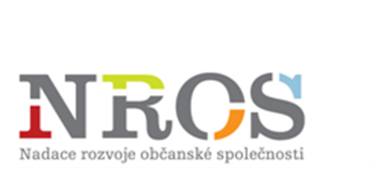

Tento formulář Vás provede přípravou žádosti NROS o příspěvek z programu Včasná pomoc dětem

Návod:

1. | List Hlavička a Rozp generují údaje z ostatních listů - NEVYPLŇUJTE JE! List Hlavička v tištěné podobě podepište!
2. | Vyplňte zobrazené listy
3. | Zkontrolujte údaje ve formuláři a formulář vytiskněte
4. | Po kontrole tištěné žádosti a vložení do obálky k odeslání poštou odešlete elektronicky na adresu: hodnocenivpd@nros.cz

 | Povinná pole jsou označena světle modrou barvou: |  |  | Povinné pole
 | Pole, která není nutné vyplňovat, zůstávají bílá.
 | U čísel vyplňovaných polí naleznete v červeném rohu návodné komentáře.

Generování formuláře pro žadatele

 |  | Doba realizace | 24měsíční (1. 7. 2017 – 30. 6. 2019) projekt zaměřený na prioritní oblasti: 1. Krizová pomoc; 2. Služby rané péče

Technická poznámka k formuláři:

Pro správné vyplnění formuláře povolte obsah.
U jednotlivých textových polí prosím nepřekračujte 500 znaků, došlo by k chybnému zobrazení při tisku.

